Sheet1
자동화 shorts 구글 클라우드 api
Shorts Auto

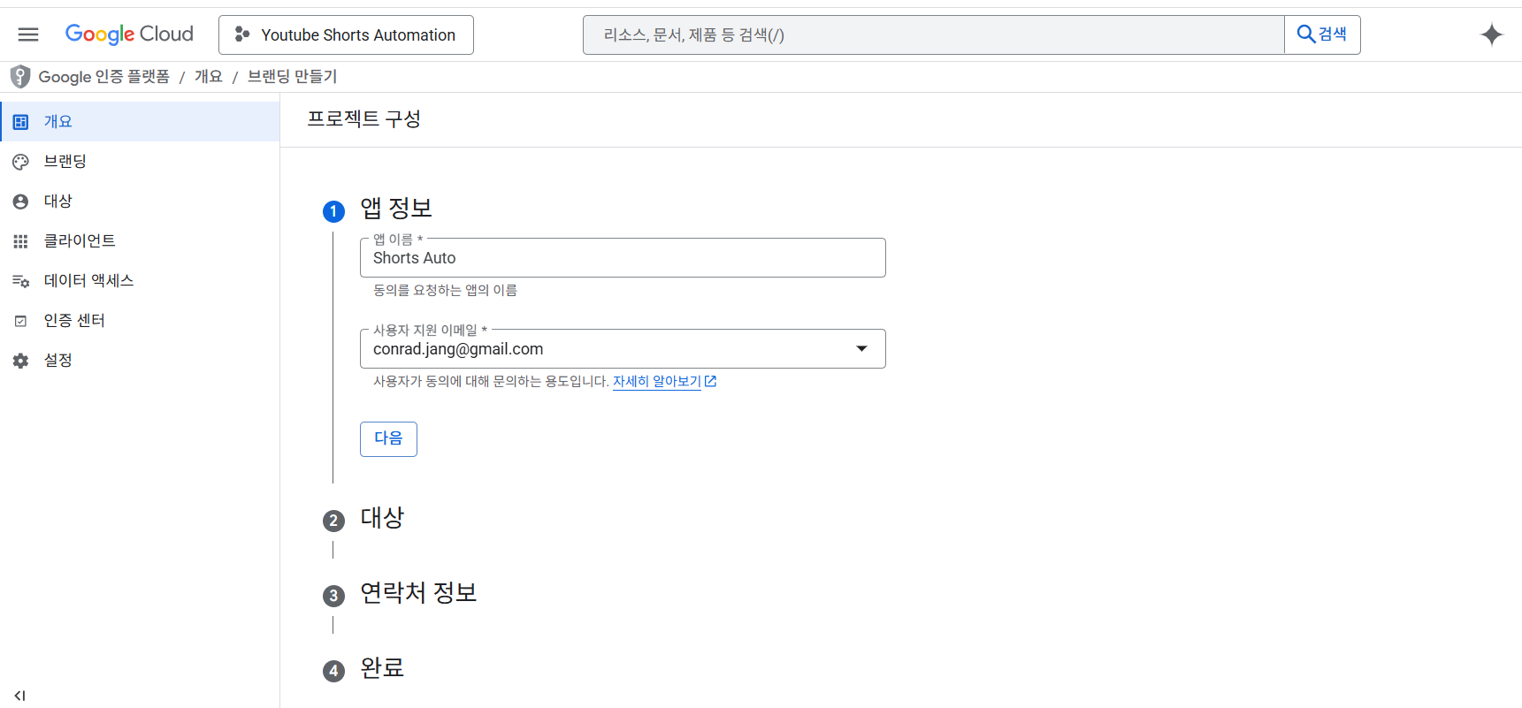

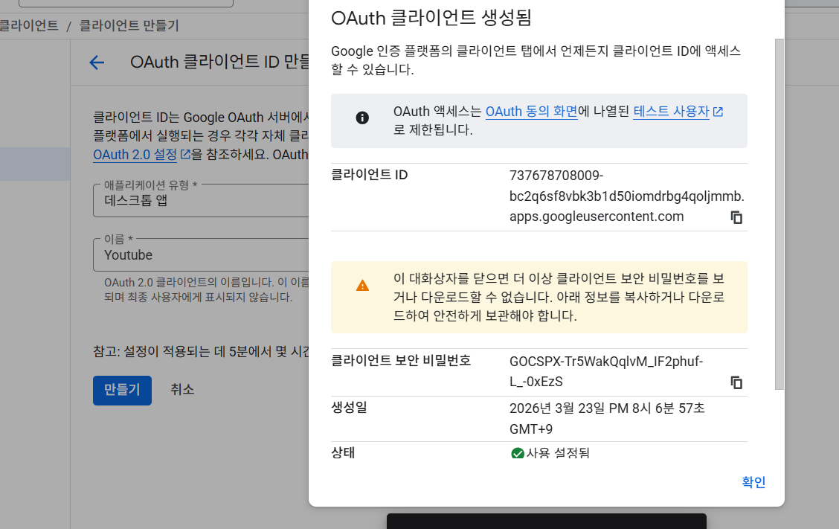

 | 클라이언트 ID
 | 737678708009-bc2q6sf8vbk3b1d50iomdrbg4qoljmmb.apps.googleusercontent.com

 | 클라이언트 보안비번
 | 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

 | 틱톡 아이디
 | nights_tiktok

 | https://youtu.be/RBPbz9J4EqY?si=Kr42GfxyYky_5v-T
 | 타입캐스트 api 키
 | __plt89e4ikksPd6MGmUcwySFQpk8usndoWggJe566tYy
 | 새론 보이스 id
 | tc_65c47f4f7e237f1cb0a80380

